仕様概要
饅頭システム |  |  |  | 業務ID | (業務ID) | 作成者 | 單岳祥 | 作成日付 |  | 2024/05/29 | 確認
 |  |  |  | 業務名称 | インタビューリスト | 更新者 | 單岳祥 | 更新日付 |  |  | ID | 区分 | 机上 | 機器

 | ■ | 画面初期処理
 |  | ◆ | インタビューを表示する

 | ■ | 新規クリック
 |  | ◆ | 新規を押下したあと、使用者の編集ページに飛ぶ

 | ■ | 検索クリック
 |  | ◆ | 検索条件の状態に基づいて、インタビューリストを検索する

 | ■ | プレビュークリック
 |  | ◆ | プレビュークリックを押下したあと、使用者の編集ページに飛ぶ

 | ■ | 削除クリック
 |  | ◆ | インタビュー削除あと、画面をリフレームする

 | ■ | 前ページクリック
 |  | ◆ | 検索条件の状態に基づいて、前ページを表示する

 | ■ | 次ページクリック
 |  | ◆ | 検索条件の状態に基づいて、次ページを表示する

 | ■ | 画面イメージ
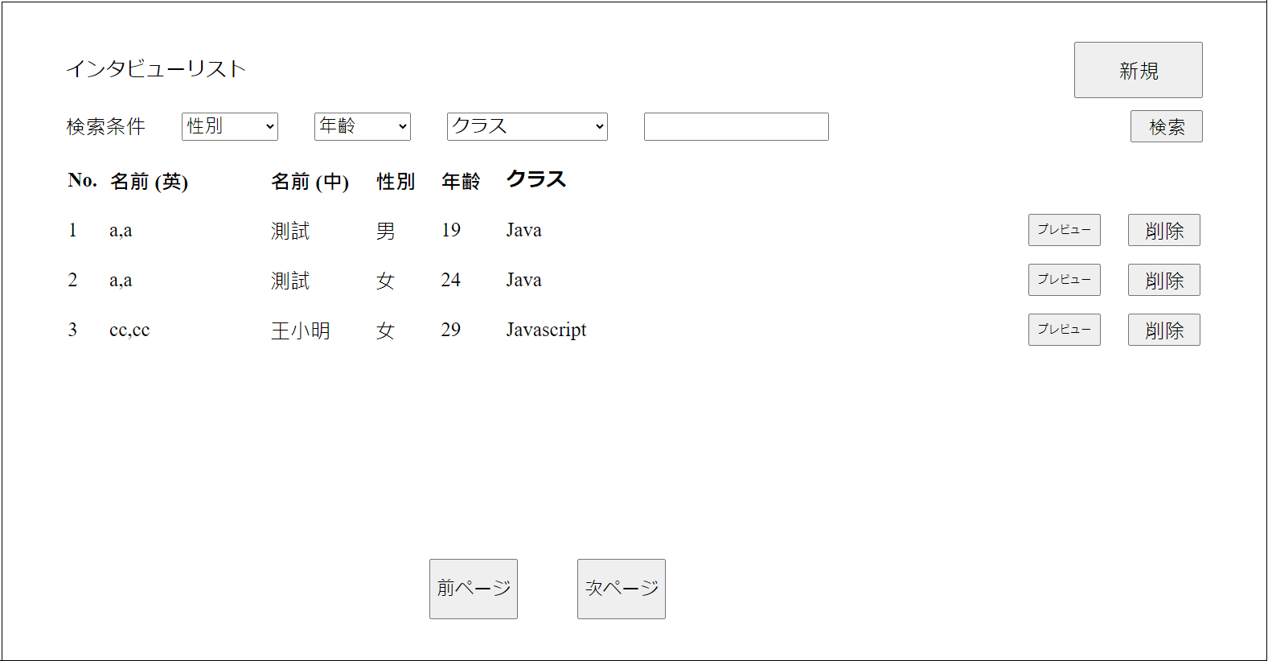

 |  |  |  |  |  |  |  |  | 結果
 |  |  |  |  |  |  |  |  | 正常 |  | 0
 |  |  |  |  |  |  |  |  | 異常 |  | 0
 |  |  |  |  |  |  |  |  | 境界 |  | 0
 |  |  |  |  |  |  |  |  | 合計 |  | 0

